角度⑫まとめ
 |  | まとめのテスト |  |  |  |  |  |  |  |  |  |  |  |  |  |  |  | № | 1
 |  |  |  |  | 4 | 年 |  |  | 組 |  | 名前

（１） □にあてはまる数や言葉を書きましょう。
① | １直角は， |  |  |  |  |  |  | 度です。

② | 半回転の角度は， |  |  |  |  |  |  |  |  | 度で， |  |  | 直角です。

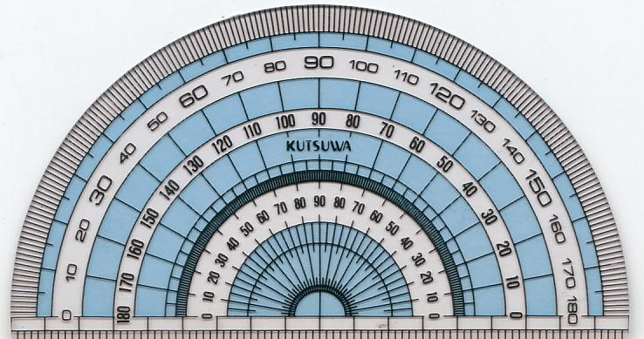
③ | １回転の角度は， |  |  |  |  |  |  |  |  | 度で， |  |  | 直角です。
（２） あといの角度は，何度ですか。
 |  |  |  |  |  |  |  |  |  |  |  |  |  | あ

 |  |  |  |  |  |  |  |  |  |  |  |  |  | い

（３） アとイの角度は，何度ですか。
 |  |  |  |  |  |  |  |  |  |  |  |  |  | ア
 |  |  |  | 60° |  |  | ア
 |  |  |  |  |  |  | イ |  |  |  |  |  |  | イ

（４）三角じょうぎを組み合わせたク，ケ，コの角度は，何度ですか。
 |  |  |  |  |  |  |  |  |  |  |  |  |  |  | ク

 |  |  |  |  |  |  |  |  |  |  |  |  |  |  | ケ

 |  |  |  |  |  |  |  |  |  |  |  |  |  |  | コ

（５）サ，シ，スの角度を分度器ではかりましょう。 |  |  |  |  |  |  |  |  |  |  |  |  |  |  |  |  | （サ，シ各５点）

 |  |  |  |  |  |  |  |  |  |  |  | シ |  |  |  | サ

 |  | サ |  |  |  |  |  |  | ス |  |  |  |  |  |  | シ

 |  |  |  |  |  |  |  |  |  |  |  |  |  |  |  | ス

（６）点アをちょう点として，次の角をかきましょう。
① | 162 |  | °

 |  |  |  |  |  |  |  |  |  |  | ア
② | 220 |  | °

 |  |  |  |  |  |  |  |  |  |  | ア

③ | 320 |  | °

 |  |  |  |  |  |  |  |  |  |  | ア

